상품제안서
독판인쇄 베이비 물티슈 100매 (45gsm) | 상품코드: S27365

 |  |  |  |  |  |  | 02-713-8555 | www.synergygift.co.kr
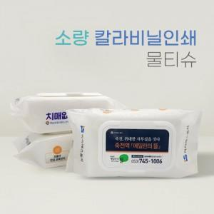

【상세/제작정보】

【인쇄/포장옵션】 | 풀칼라 / 포장불가능

【공급단가】 | 수량 | 1,500~ | 3,000~ | 5,000~ | 10,000~ | 20,000~
*VAT별도 | 단가 | 2,760원 | 2,610원 | 2,490원 | 2,420원 | 2,380원

【상품 URL】 | https://www.synergygift.co.kr:443/src/goods_detail.php?gdno=27365

